ทรบ.ปากคลองซอย 12ขวา
 | โครงการสอบเทียบอาคารชลประทาน
 | สำนักบริหารจัดการน้ำและอุทกวิทยา กรมชลประทาน
 | (งบประมาณเงินทุนหมุนเวียนเพื่อการชลประทาน ปี 2555)

1 | ข้อมูลทางกายภาพ
 | 1.1 ข้อมูลระบบส่งน้ำที่ตั้งของอาคาร
 | - ข้อมูลทั่วไปของอาคาร |  | ท่อระบายน้ำปากคลองซอย 12 ขวา |  |  | อาคาร
 | - โครงการ |  | โครงการส่งน้ำและบำรุงรักษา แม่แฝก - แม่งัด
 | - ตำแหน่งที่ตั้ง กม. |  | 0.000 ถึง 2.770 |  |  | คลองสายใหญ่
 | อำเภอ |  | สันทราย |  |  | จังหวัด | เชียงใหม่
 | - พิกัด |  | N 2089600 |  | E 502600
 | - ลักษณะคลอง |  | ÿ คลองดิน |  | ÿ คลองดาดคอนกรีต

 | 1.2 ข้อมูลอาคาร
 | - ชื่ออาคาร
 | - ประเภทบาน ÿ ประตูระบายน้ำบานตรง (Sluice gate) |  |  |  |  |  | 2 | บาน
 |  |  | ขนาดบาน | กว้าง |  |  | 1.00 | เมตร
 |  |  |  | สูง |  |  | 1.29 | เมตร
 | - ระดับพื้น Inlet |  |  |  |  |  | - | เมตร (รทก.)
 | - ระดับพื้น Outlet |  |  |  |  |  | - | เมตร (รทก.)
 | - ระดับพื้นธรณีอาคาร |  |  |  |  |  | 0.00 | เมตร (รสม.)
 | - ปริมาณน้ำไหลผ่านสูงสุด |  |  |  |  |  | - | ลูกบาศก์เมตร/วินาที
 | - รัศมีความโค้งของบาน (สำหรับบานโค้ง) |  |  |  |  |  | - | เมตร

 | 1.3 รูปภาพอาคารชลประทาน
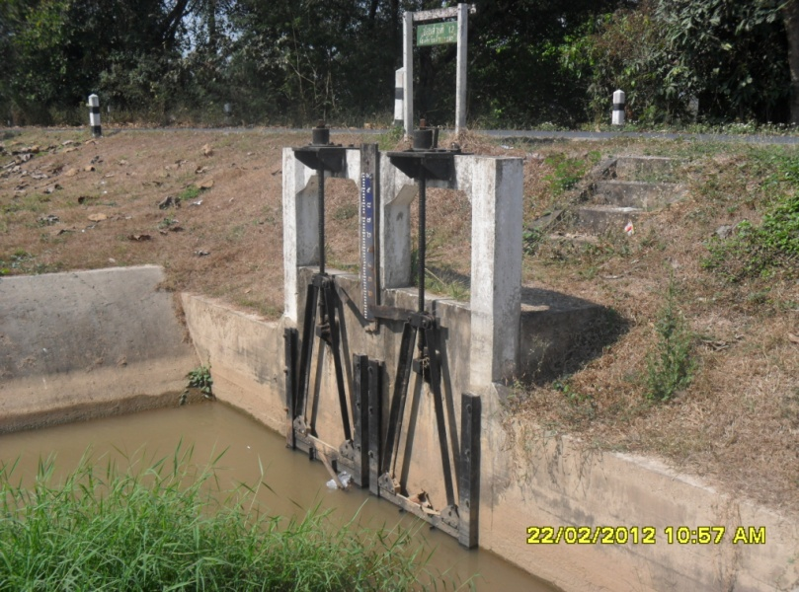

2 | ข้อมูลการสอบเทียบอาคารชลประทาน
 | ÿ ประตูระบายน้ำบานตรง (Sluice gate)
 | ÿ การไหลแบบจม (Submerged flow)
 | สูตรการคำนวนสอบเทียบอาคาร

 | เมื่อ | Q = ปริมาณน้ำผ่านอาคาร (ลบ.ม./วินาที)
 |  | Cs = สัมประสิทธิ์ปริมาณน้ำเมื่อการไหลเป็นแบบจม (Submerged Flow)
 |  | L = ความกว้างของช่องประตูระบาย (เมตร)
 |  | Hs = ระดับน้ำด้านท้ายประตู - ระดับธรณีประตู (เมตร)
 |  | ∆H = ระดับน้ำด้านหน้าประตู - ระดับด้านท้ายประตู (เมตร)
 |  | g = ความเร่งเนื่องจากแรงโน้มถ่วง (เมตร/วินาที)
 |  | Go = การเปิดบาน (เมตร)

ที่ | ระดับน้ำ | ระดับน้ำ | ∆H |  | Hs | ระยะเปิดบาน | Q | Hs/Go | Cs
 | ด้านเหนือน้ำ | ด้านท้ายน้ำ |  |  |  | (Go)
 | ม.(รทก./รสม.) | ม.(รทก./รสม.) |  |  |  | ม. | ลบ.ม./วินาที
1 | 1.19 | 0.66 | 0.53 | 3.2399 | 0.6570 | 0.10 | 0.127 | 6.570 | 0.030
2 | 1.19 | 0.78 | 0.41 | 2.8362 | 0.7770 | 0.20 | 0.359 | 3.885 | 0.081
3 | 1.18 | 0.86 | 0.32 | 2.5057 | 0.8570 | 0.30 | 0.559 | 2.857 | 0.130
4 | 1.14 | 0.91 | 0.23 | 2.1243 | 0.9070 | 0.40 | 0.841 | 2.268 | 0.218
5 | 1.11 | 0.95 | 0.16 | 1.7718 | 0.9470 | 0.50 | 1.022 | 1.894 | 0.305

สอบเทียบอาคาร ท่อระบายน้ำปากคลองซอย 12 ขวา โครงการส่งน้ำและบำรุงรักษา แม่แฝก-แม่งัด

3 | ข้อมูลการเปิดบานในระดับต่างๆ

ที่ | ระดับน้ำ | ระดับน้ำ | Hs | ∆H | ระยะเปิดบาน | Hs/Go | Cs | ปริมาณน้ำไหลผ่าน
 | ด้านเหนือน้ำ | ด้านท้ายน้ำ |  |  | (Go)
 | ม.(รทก./รสม.) | ม.(รทก./รสม.) |  |  | ม. |  |  | ลบ.ม./วินาที
1 | 1.19 | 0.66 | 0.66 | 0.53 | 0.10 | 6.570 | 0.032 | 0.1349
2 | 1.19 | 0.78 | 0.78 | 0.41 | 0.20 | 3.885 | 0.084 | 0.3701
3 | 1.18 | 0.86 | 0.86 | 0.32 | 0.30 | 2.857 | 0.149 | 0.6379
4 | 1.14 | 0.91 | 0.91 | 0.23 | 0.40 | 2.268 | 0.228 | 0.8785
5 | 1.11 | 0.95 | 0.95 | 0.16 | 0.50 | 1.894 | 0.318 | 1.0683

หมายเหตุ สามารถนำไปใช้คำนวณในการยกบานระบายที่ระดับต่างๆ โดยป้อนข้อมูลระดับด้านเหนือน้ำและระดับที่ต้องการยกบาน
 | จะสามารถทราบปริมาณน้ำไหลผ่านอาคารได้ (กรอกข้อมูลในช่องว่างเท่านั้น ยกเว้นช่องสีทึบ)

